Coceptualizacion
NORMALIZACION BASE DE DATOS
Es un proceso para organizar datos en tablas de manera que: - Evitar redundancias (no repetir datos). - Prever anomalías (errores al insertar /actualizar / borrar). - Mantener integridad (datos consistentes).

FORMAS NORMALES |  |  | 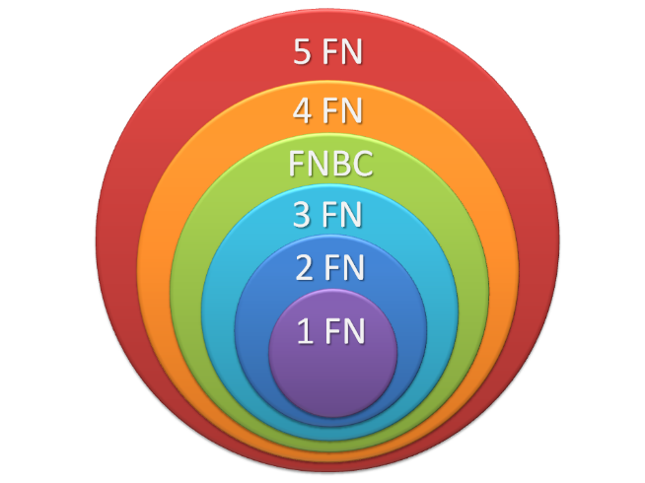
FORMA | CONCEPTO | REQUISITO
1FN | Eliminar grupos repetidos, asegurando que cada celda en la tabla contenga solo un valor atómico. Tener grupos atómicos. | GRUPOS ATÓMICOS
2FN | Eliminar dependencias parciales. Toda columna no clave debe depender completamente de la clave primaria. | 1FN
3FN | Eliminar dependencias transitivas, es decir, una columna no clave no debe depender de otra columna no clave. | 1FN, 2FN
4FN | Cumple F1, F2, F3 y los campos multivaluados se identifican por una clave única. | 1FN, 2FN,3FN

ARTISTS
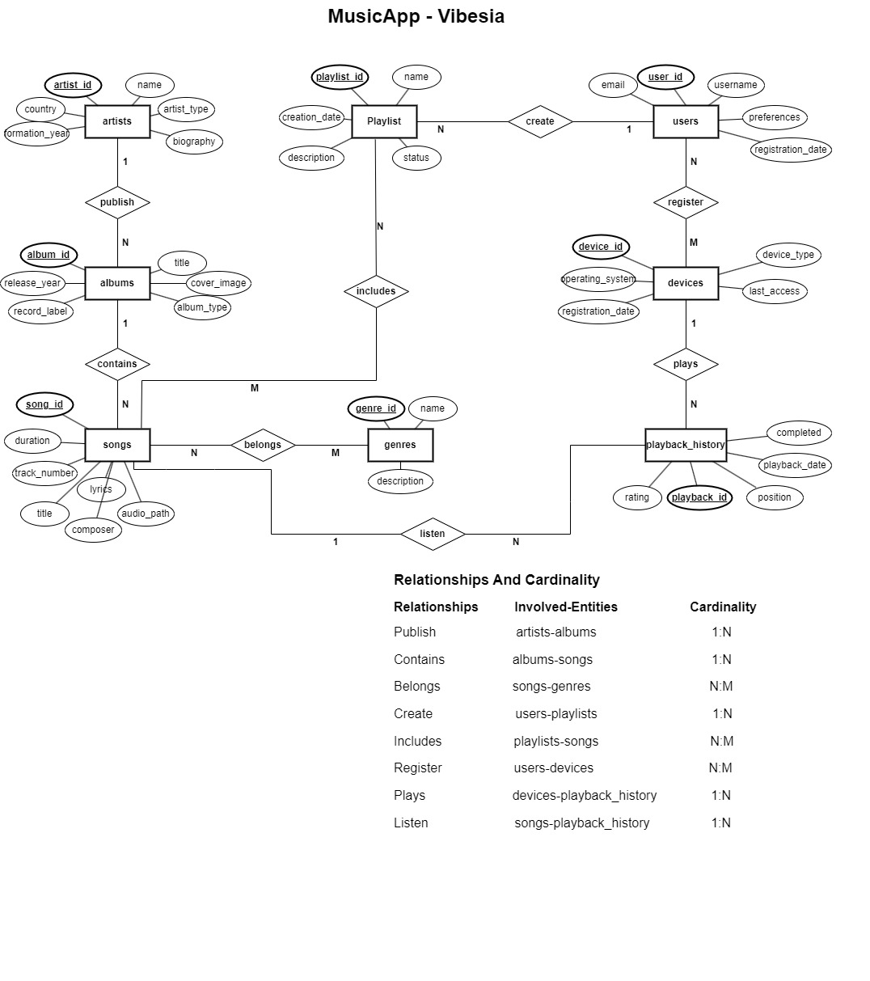
PLANTILLA DE NORMALIZACIÓN 1FN - 4FN

DATOS GENERALES DE LA TABLA EN EL MER |  |  |  |  |  | MER
Nombre | Tipo de Tabla | Atributos
ARTISTS | BASE | 6

TABLA ORIGINAL
ARTIST_ID | NAME | COUNTRY
1 | The Beatles | Reino Unido
2 | Michael Jackson | Estados Unidos

1FN
Eliminar Grupos Repetidos y valores múltiples por cada celda - Atributos atómicos.

La tabla ARTISTS ya cumple con 1FN ya que no tiene grupos repetidos ni valores múltiples en las celdas. Todos los atributos son atómicos.

ARTIST_ID | ARTIST_NAME | COUNTRY | FORMATION_YEAR | BIOGRAPHY
1 | The Beatles | Reino Unido | Banda | 1960

2FN
Eliminar dependencias parciales y que todos los atributos dependan completamente de la clave primaria. - Cumplir 1FN

ARTIST_ID | ARTIST_NAME | COUNTRY | FORMATION_YEAR | BIOGRAPHY | ARTIST_TYPE
1 | The Beatles | Reino Unido | Banda | 1960 | Banda británica de rock

3FN
Eliminar dependencias transitivas y atributos que dependan de algo que no sea la clave primaria. - Cumplir 1FN,2FN
Cumple 1FN, 2FN, 3FN. Los campos multivaluados se identifican por una clave única.
ARTISTS
ARTIST_ID | NAME | COUNTRY | FORMATION_YEAR | BIOGRAPHY | ARTIST_TYPE
1 | The Beatles | Reino Unido | Banda | 1960 | Banda británica de rock

4FN
Cumple F1, F2, F3 y los campos multivaluados se identifican por una clave única.

USERS

PLANTILLA DE NORMALIZACIÓN 1FN - 4FN

DATOS GENERALES DE LA TABLA EN EL MER |  |  |  |  | MER
Nombre | Tipo de Tabla | Atributos
USERS | BASE | 5

TABLA ORIGINAL
USER_ID | USERNAME | EMAIL | REGISTRATION_DATE
1 | musiclover | user1@email.com | 2024-01-15
2 | jazzfan | user2@email.com | 2024-01-16

1FN
Eliminar Grupos Repetidos y valores múltiples por cada celda - Atributos atómicos.

USERS_1FN
USER_ID | USERNAME | EMAIL | REGISTRATION_DATE
1 | musiclover | user1@email.com | 2024-01-15

2FN
Eliminar dependencias parciales y que todos los atributos dependan completamente de la clave primaria. - Cumplir 1FN

USERS_2FN
USER_ID | USERNAME | EMAIL | REGISTRATION_DATE
1 | musiclover | user1@email.com | 2024-01-15

3FN
Eliminar dependencias transitivas y atributos que dependan de algo que no sea la clave primaria. - Cumplir 1FN,2FN

USERS_3FN
USER_ID | USERNAME | EMAIL | REGISTRATION_DATE | PREFERENCES
1 | musiclover | user1@email.com | 2024-01-15 | Rock, Pop, Indie

4FN
Cumple F1, F2, F3 y los campos multivaluados se identifican por una clave única.

ALBUMS

PLANTILLA DE NORMALIZACIÓN 1FN - 4FN
 |  |  |  |  |  | MER
DATOS GENERALES DE LA TABLA EN EL MER
Nombre | Tipo de Tabla | Atributos
ALBUMS | BASE | 6

TABLA ORIGINAL
ALBUM_ID | ALBUM_TITLE | RELEASE_YEAR
1 | A Night at the Opera | 1975

1FN
Eliminar Grupos Repetidos y valores múltiples por cada celda - Atributos atómicos.

ALBUMS_1FN
ALBUM_ID | ALBUM_TITLE | RELEASE_YEAR | RECORD_LABEL | ALBUM_TYPE
1 | A Night at the Opera | 1975 | EMI Records | studio

2FN
Eliminar dependencias parciales y que todos los atributos dependan completamente de la clave primaria. - Cumplir 1FN

ALBUMS_2FN
ALBUM_ID | ALBUM_TITLE | RELEASE_YEAR | RECORD_LABEL | ALBUM_TYPE | COVER_IMAGE
1 | A Night at the Opera | 1975 | EMI Records | studio | /covers/queen_night_at_the_opera.jpg

3FN
Eliminar dependencias transitivas y atributos que dependan de algo que no sea la clave primaria. - Cumplir 1FN,2FN

ALBUMS_3FN
ALBUM_ID | ALBUM_TITLE | RELEASE_YEAR | RECORD_LABEL | ALBUM_TYPE | COVER_IMAGE
1 | A Night at the Opera | 1975 | EMI Records | studio | /covers/queen_night_at_the_opera.jpg

4FN
Cumple F1, F2, F3 y los campos multivaluados se identifican por una clave única.

SONGS

PLANTILLA DE NORMALIZACIÓN 1FN - 4FN
 |  |  |  |  |  |  |  |  |  | MER
DATOS GENERALES DE LA TABLA EN EL MER
Nombre | Tipo de Tabla | Atributos
SONGS | BASE | 7

TABLA ORIGINAL
SONG_TITLE | DURATION | GENRE_NAME
Bohemian Rhapsody | 354

1FN
Eliminar Grupos Repetidos y valores múltiples por cada celda - Atributos atómicos.

SONGS_1FN
SONG_ID | SONG_TITLE | DURATION | GENRE_ID | GENRE_NAME
1 | Bohemian Rhapsody | 354 | 1 | Rock

2FN
Eliminar dependencias parciales y que todos los atributos dependan completamente de la clave primaria. - Cumplir 1FN

SONGS_2FN |  |  |  |  | GENRES_2FN
SONG_ID | SONG_TITLE | DURATION |  |  | GENRE_ID | GENRE_NAME
1 | Bohemian Rhapsody | 354 |  |  | 1 | Rock

3FN
Eliminar dependencias transitivas y atributos que dependan de algo que no sea la clave primaria. - Cumplir 1FN,2FN

SONGS_3FN
SONG_ID | SONG_TITLE | DURATION | TRACK_NUMBER | COMPOSER | LYRICS | AUDIO_PATH | EXPLICIT_CONTENT | CREATED_AT | UPDATED_AT
1 | Bohemian Rhapsody | 354 | 1 | Freddie Mercury | Is this the real life? Is this just fantasy?... | /songs/queen_bohemian_rhapsody.mp3 | false | 2025-06-01 08:43:02.010342 | 2025-06-01 08:43:02.010342

 | GENRES_3FN |  |  |  |  | SONG_GENRES_3FN
 | GENRE_ID | GENRE_NAME | DESCRIPTION |  |  | SONG_ID | GENRE_ID
 | 1 | Rock | A broad genre of popular music that originated as "rock and roll" in the United States in the late 1940s and early 1950s. |  |  | 1 | 1
 |  |  |  |  |  | 2 | 1
 |  |  |  |  |  | 3 | 2

4FN
Cumple F1, F2, F3 y los campos multivaluados se identifican por una clave única.

